Teoría
CDS: Credit Default Swaps.
Participan | Protection Buyer (compra CDS y paga prima spread) y Protection Seller (vende CDS y recibe prima)
Definición | Derivado de crédito donde el comprador del CDS pagará por adelantado al inicio de cada período una prima al vendedor a fin de tener una protección ante incumplimiento o downgrade
Caracteristicas | Si durante el plazo del CDS la entidad de referencia (gobierno o empresa) llega a caer en default o tiene un downgrade
 | el vendedor del CDS le pagará al comprador la severidad de la pérdida (LGD) sobre la posición pactada, si no sucede el vendedor no paga nada
 | Y solo el comprador desembolsa la prima spread sobre la posición.
Liquidacion | En efectivo (se paga LGD)
 | En exchange: el protection buyer entregara los bonos de la entidad de referencia y a cambio el protection seller le paga el valor nominal del bono
Plazos | 1, 3, 5 y 10 años

 | Un CDS puede cerrarse cuando sea, si quieres cerrar el CDS antes de plazo, si este tiene una prima de "x" y al cabo de cierto tiempo
 | la prima aumenta tienes ganancia, de lo contrario tienes pérdida

Credit traders | Traders dedicados a comprar y vender TRS, CDOs, CDs. Monto mínimo 10 mdd

Prima spread
Protection Buyer
Comprador
Protection Seller
Vendedor

LGD si sucede evento de crédito
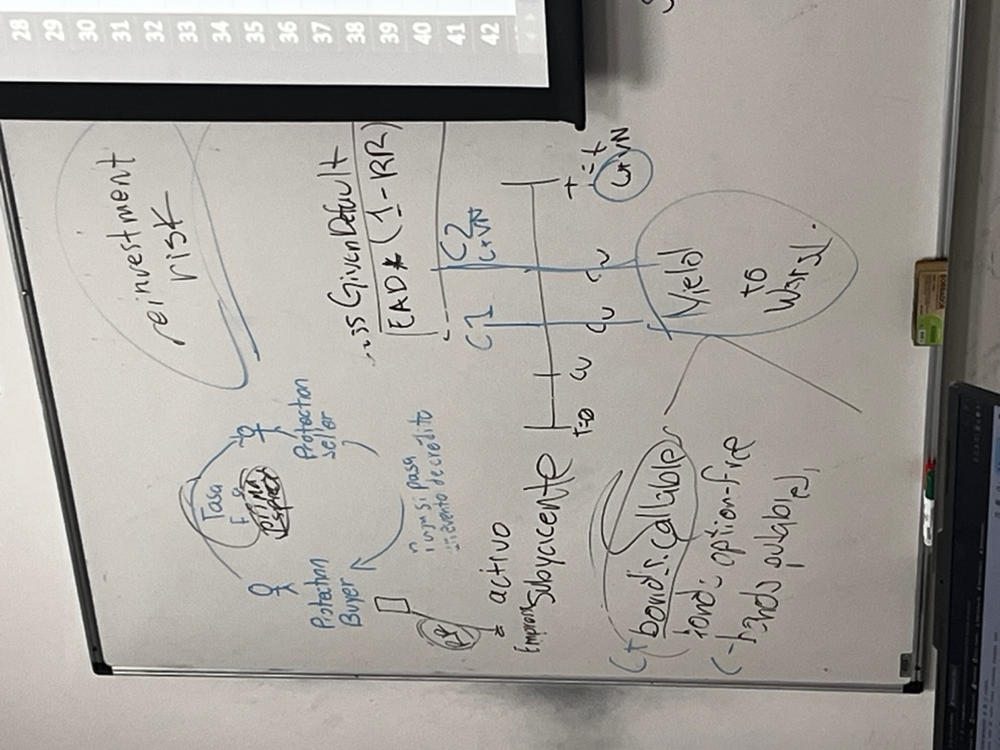
Paga prima spread y recibe LGD SI Y SOLO SI la entidad quiebra o tiene un downgrade
Recibe prima spread y recibe LGD SI Y SOLO SI la entidad tiene dg o quiebra

Prima spread | La prima justa que se debe de pagar, debido al spread crediticio (YTW-rf) del instrumento, la probabilidad de default y el LGD

Tasa de recuperación (Recovery Rate)
- Deuda Senior: 40%
- Deuda Junior o SUB: 20%
Spread de Credito: YTW - rf
LGD = 1- Recovery Rate
Prob Default: spread de crédito/LGD
Calcular prima: | Se necesita:
 | Curva de tasas
 | Plazo del CDS
 | Estimación de Loss Given Default o Tasa de Recuperación (1-LGD)
 | Estimación de Probabilidad de Default

Factores que impactan la prima:
 | Más probabilidad de default más prima
 | Más LGD más prima
 | Más tiempo más prima
 | Más tasa de recuperación menos prima

OJO:
El plazo del CDS puede ser diferente al del Subyacente, para encontrar la prima spread considerar la fecha del CDS
Para calcular el spread de credito, considerar la tasa libre de riesgo a la fecha de vencimiento del SUBYACENTE

Liverpool
Tasa de recuperación (Recovery Rate)
- Deuda Senior: 40%
- Deuda Junior o SUB: 20%
Spread de Credito: YTW - rf
LGD = 1- Recovery Rate
Prob Default: spread de crédito/LGD
Calcular la prima de un CDS sobre los siguientes bono corporativos (Liverpool, Gmexico, Banorte, Apple, HPE)
para las curvas de tasas entrar a Factset, luego a la pestaña "Markets", de ahí menú lado izquierdo donde dice "Fixed Income" y luego "Government Yields"
en el drop-down menu parte superior izquierda seleccionar el país que necesites consultar

EJERCICIO 1.
a) De Liverpool a 1 año sobre su deuda señalada en rojo, asume la tasa de recuperación del tipo de deuda dada (pon atencion si es junior, subordinate o senior)
b) Responde, si sucede un evento de crédito, ¿Cuánto % de la posición total tiene que pagar el Protection Seller?
c) Asume que el CDS se cierra sobre 2,000,000 bonos, si HOY sucede un evento de crédito, ¿Cuánto $ de la posición total tiene que pagar el PS?
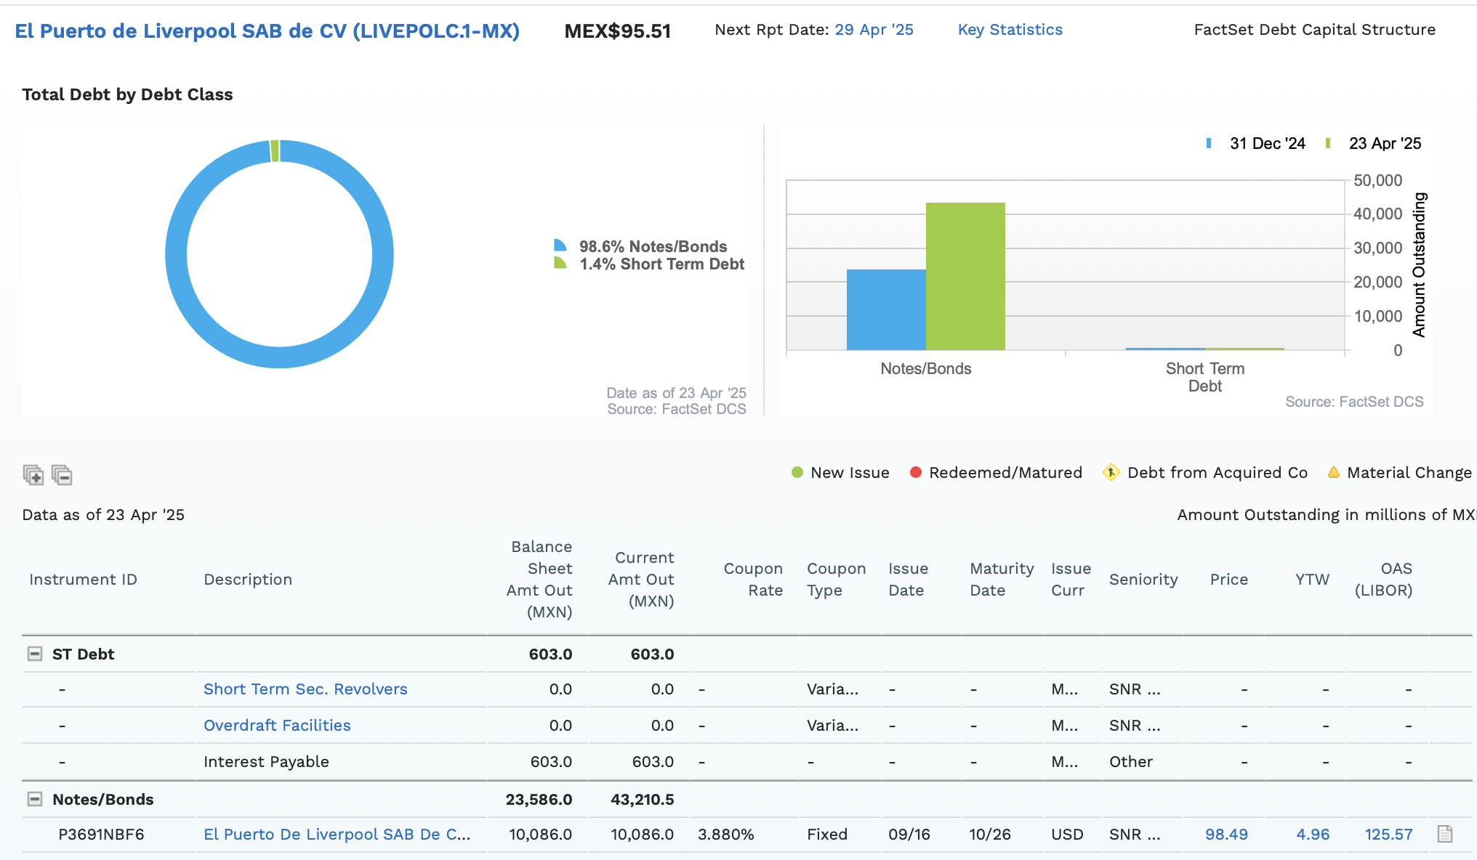

 | a) Cálculo de la prima del CDS
 | Settle | 2025-04-28
 | Maturity | 2026-04-28

 | RR | 40% |  | spread crediticio | 1.04%
 | LGD (1-RR) | 60% |  | YTW | 4.96%
 |  |  |  | rf 2026 | 3.92% | **** Tomar la rf del bono
 |  |  |  |  |  | Porque estoy calculando el spread crediticio
 | prob default | 1.725500% |  |  |  | que esta pagando el bono, NO el CDS

 | Prima Spread | 105.1713 | puntos base |  |  | Duración de Mauculay: Tiempo en ser rentable el bono (cuanto tiempo recuperas la inversión)
 |  | 1.05%
 | Desembolsa el PB al Seller |  |  |  |  | Fijarse en la moneda para la rf
 | b) | $2,103,426.00
 | b) | 60%
 | c) | $120,000,000.00

GMexico
EJERCICIO 2.
A) Calcula la prima spread justa de GMéxico a 5 años sobre la deuda que se señala en verde, asume severidad de la pérdida del 62%

 | Settle | 28-Apr-25
 | Maturity | 28-Apr-30
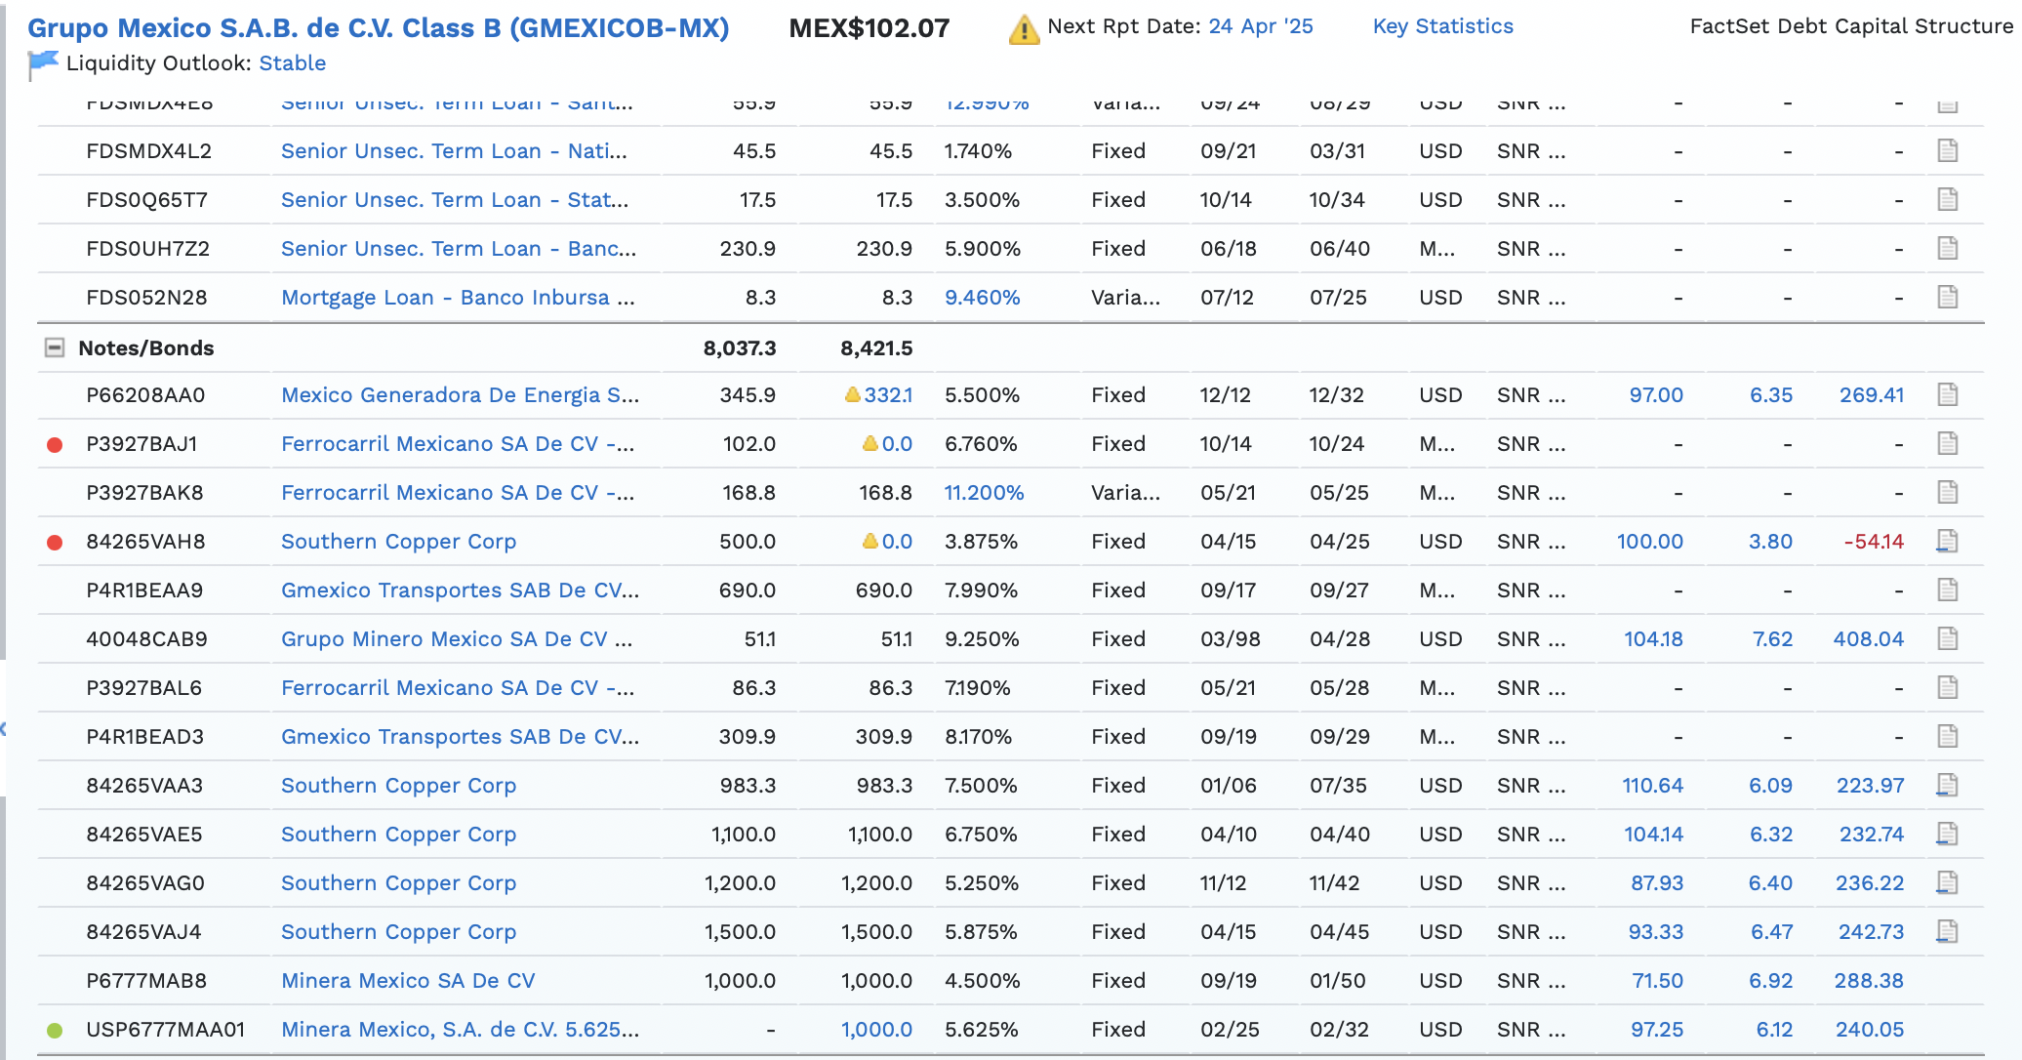
 | LGD | 62% | sube el LGD ---> Sube la prima spread
 | RR | 38% | sube el RR ---> Disminuye la prima spread

 | YTW | 6.35%
 | rf | 4.00%
 | spread | 2.35% | sube el spread crediticio ---> sube la prima

 | prob default | 3.7873% | sube la prob de default ---> sube la prima

 | Prima Spread | 52.3257
 |  | 0.5233%

Banorte
EJERCICIO 3.
A) Calcula la prima spread de un CDS de Banorte a 3 años sobre la deuda señalada en azul
B) Posteriormente a calcular tu prima spread, responde, ¿Qué pasa con la prima spread si tu tasa de recuperacion tiende a 1 y tu LGD a 0? ¿Por qué?

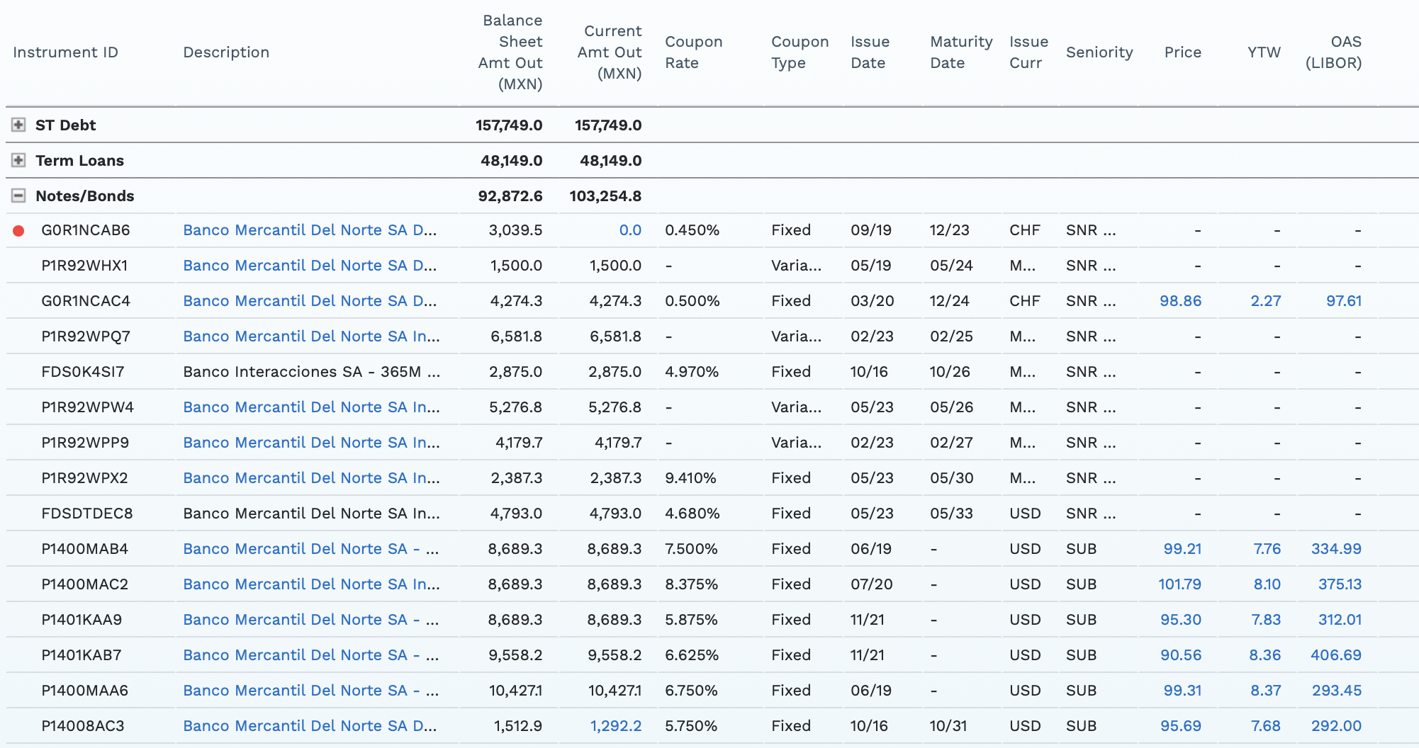
 | a)
 | Settle | 28-Apr-25
 | Maturity | 28-Apr-28

 | LGD | 80% | sube el LGD ---> Sube la prima spread
 | RR | 20% | sube el RR ---> Disminuye la prima spread

 | YTW | 7.68%
 | rf | 3.90% |  | 3.90295
 | spread | 3.78% | sube el spread crediticio ---> sube la prima

 | prob default | 4.7212% | sube la prob de default ---> sube la prima

 | Prima Spread | 136.1617 | basis
 |  | 1.3616%

 | b)
 | Si RR=1, entonces Prima es 0

HPE
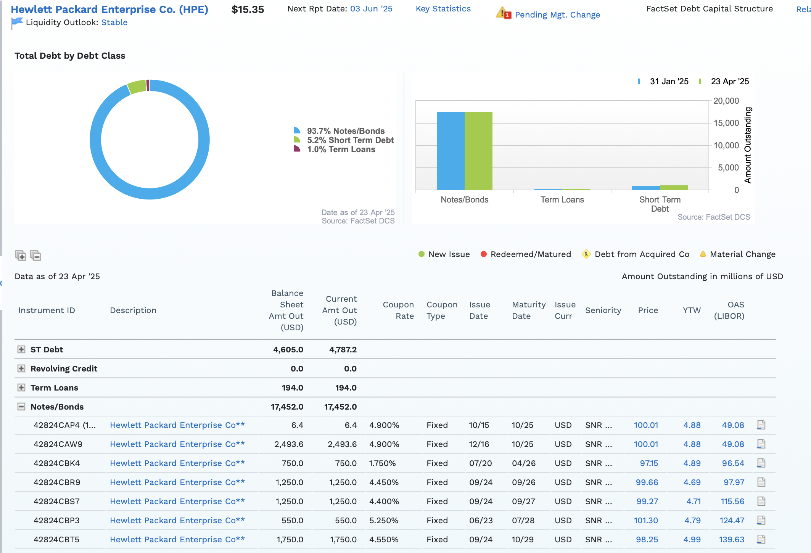
EJERCICIO 4.
Calcular la prima spread del CDS hecho sobre la deuda que aparece en rojo de HPE
A 3 años sobre la deuda en el screenshot, asumir un LGD del 57%
Responde:
Si resulta que ese CDS se negocia a prima 5 basis menor a la que tu calculaste, asumiendo la probabilidad de default calculada en el inciso anterior,
¿cuál es el Loss Given Default implícito en esa prima de CDS que es 5 basis menos a la prima justa?

